Testo
Il foglio dati contiene un dataset riferito alle caratteristiche di una serie di spumanti.
1) Costruire la tabella di contigenza tra le variabili Gusto (X) e Abbinamento (Y)
2) Calcolare λ_{y|x} di Goodman e Kruskall, l’indice tau di Goodman e Kruskall e il coefficiente di incertezza di Theil
3) Confrontare i risultati con l'output della funzione corrNominal di FSDA toolbox
4) Valutare la significatività della relazione tra le due variabili (solo MATLAB) tramite i vari indici
5) Calcolare in un nuovo foglio di lavoro denominato Chi2, gli indici Chi2 ed il relativo p-value, gli indici Phi e V (confrontare gli output con quelli della funzione corrNominal)
Il foglio dati contiene un dataset riferito alle caratteristiche di una serie di spumanti.
1) Costruire la tabella di contigenza tra le variabili Gusto (X) e Abbinamento (Y)
2) Calcolare λ_{y|x} di Goodman e Kruskall, l’indice tau di Goodman e Kruskall e il coefficiente di incertezza di Theil
3) Confrontare i risultati con l'output della funzione corrNominal di FSDA toolbox
4) Valutare la significatività della relazione tra le due variabili (solo MATLAB) tramite i vari indici
5) Calcolare in un nuovo foglio di lavoro denominato Chi2, gli indici Chi2 ed il relativo p-value, gli indici Phi e V (confrontare gli output con quelli della funzione corrNominal)
http://rosa.unipr.it/FSDA/corrNominal.html

Output
λY|X

Interpretazione: …………………….

Tabella | nij^2/ni.

 |  | n=

tauY|X

Coefficiente di incertezza di Theil

Tabella | fij*logfij/(fi.*f.j) |  | fij*logfij/(fi.*f.j)

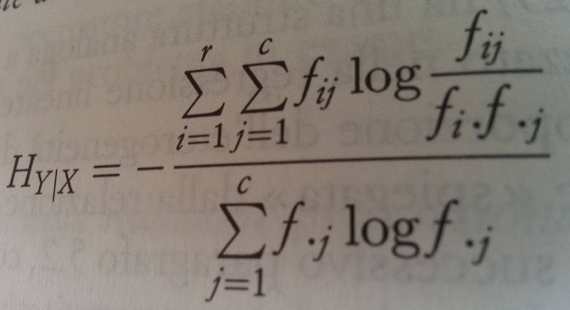

 | HY|X=

